Identificação
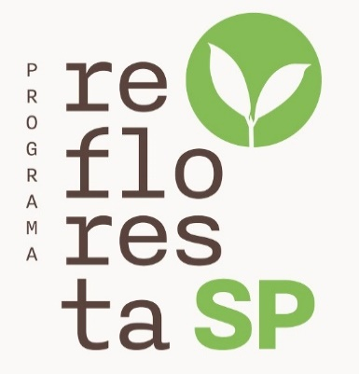


 |  | Recomendação para Plantio de Florestas Munitifuncionais

Este pasta de trabalho contém um projeto elaborado pelo App do Programa Refloresta para as seguintes condições e preferências solicitadas pelo autor do projeto:

Autor do Projeto: | Silvana Ribeiro Nobre
Nome do Projeto: | Teste-AP1
Localização:
- Município: |  | Cabreuva
- Fitofisionomia: |  | Floresta Ombrófila Densa
- Região Ecológica: |  | Sudeste
- Região Administrativa: |  | Campinas
Opção Topografia: | Terreno Plano
Opção Mecanização: | Manual

Gráficos
Fluxo de Caixa
 | VAcumulado | VTLiquido | Investimento Financeiro
1 | (8,363.34) | (8,363.34) | 7,467
2 | (5,304.13) | 3,059.21 | 5,618
3 | 839.32 | 6,143.45 | 1,688
4 | (2,412.79) | (3,252.10) | 1,821
5 | (5,398.31) | (2,985.53) | 1,965
6 | (3.74) | 5,394.57 | 2,120
7 | 5,392.59 | 5,396.33 | 2,287
8 | 18,078.83 | 12,686.24 | 2,468
9 | 24,686.20 | 6,607.37 | 2,662
10 | 55,221.58 | 30,535.38 | 2,873
11 | 79,698.96 | 24,477.38 | 3,099
12 | 104,094.59 | 24,395.63 | 3,344
13 | 123,381.05 | 19,286.46 | 3,608
14 | 142,968.23 | 19,587.17 | 3,892
15 | 157,855.92 | 14,887.69 | 4,199
16 | 173,836.75 | 15,980.83 | 4,531
17 | 186,405.56 | 12,568.81 | 4,888
18 | 199,581.45 | 13,175.90 | 5,274
19 | 209,852.12 | 10,270.66 | 5,690
20 | 220,191.97 | 10,339.85 | 6,139
21 | 228,602.22 | 8,410.26 | 6,623
22 | 237,698.22 | 9,095.99 | 7,146
23 | 244,571.62 | 6,873.40 | 7,709
24 | 252,137.64 | 7,566.03 | 8,318
25 | 257,720.09 | 5,582.44 | 8,974
26 | 263,991.53 | 6,271.44 | 9,682
27 | 268,474.27 | 4,482.74 | 10,446
28 | 273,636.06 | 5,161.80 | 11,270
29 | 277,170.78 | 3,534.72 | 12,159
30 | 281,370.89 | 4,200.11 | 13,119

